K9_M1
 | Skýrsla rannsóknarnefndar Alþingis um aðdraganda og orsakir erfiðleika og falls sparisjóðanna
 | 9. kafli - Útlán sparisjóðanna
 | Mynd 1
Fyrirsögn | Útlán og heildareignir sparisjóðanna 2001–2011
Undirfyrirsögn
Neðanmál
Vinstri ás | Milljónir kr.
Hægri ás
Heimild | Ársreikningar sparisjóðanna 2001–2011.
Ath.
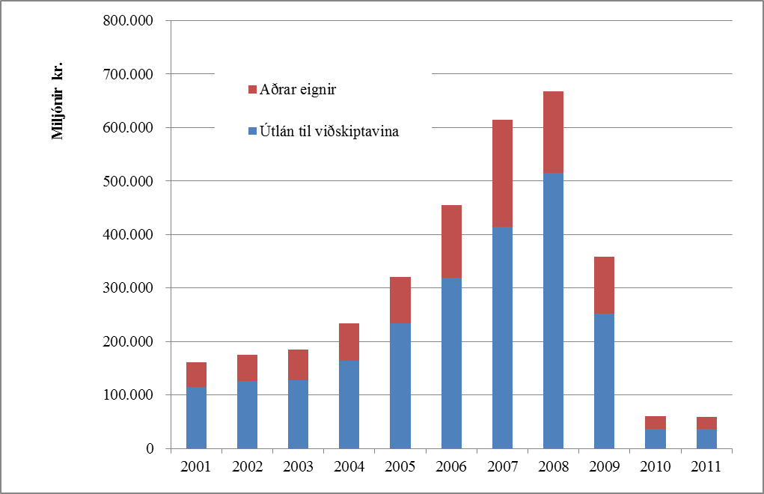
Dags. | Útlán til viðskiptavina | Aðrar eignir | Heildareignir
2001 | 115,196.1 | 45,862.6 | 161,058.7
2002 | 125,308.2 | 49,934.5 | 175,242.7
2003 | 128,009.2 | 57,056.6 | 185,065.8
2004 | 163,893.1 | 69,811.4 | 233,704.5
2005 | 233,904.1 | 86,881.2 | 320,785.3
2006 | 318,959.6 | 135,163.9 | 454,123.5
2007 | 413,981.4 | 199,776.1 | 613,757.4
2008 | 515,100.7 | 152,426.2 | 667,526.9
2009 | 251,454.2 | 107,164.4 | 358,618.5
2010 | 35,744.8 | 24,725.3 | 60,470.0
2011 | 36,870.5 | 22,496.6 | 59,367.1

K9_M2
 | Skýrsla rannsóknarnefndar Alþingis um aðdraganda og orsakir erfiðleika og falls sparisjóðanna
 | 9. kafli - Útlán sparisjóðanna
 | Mynd 2
Fyrirsögn | Gengisbundin útlán sparisjóðanna 2005–2010.
Undirfyrirsögn
Neðanmál | Gengisþróun er meðaltalsgengisvísitala fyrir þriggja mánaða tímabil í hverjum punkti.
Vinstri ás | Milljónir kr.
Hægri ás | Gengisvísitala
Heimild | Byggt á upplýsingum úr ársfjórðungslegum skýrslum sparisjóðanna til Fjármálaeftirlitsins um útlán og vanskil.
Ath.
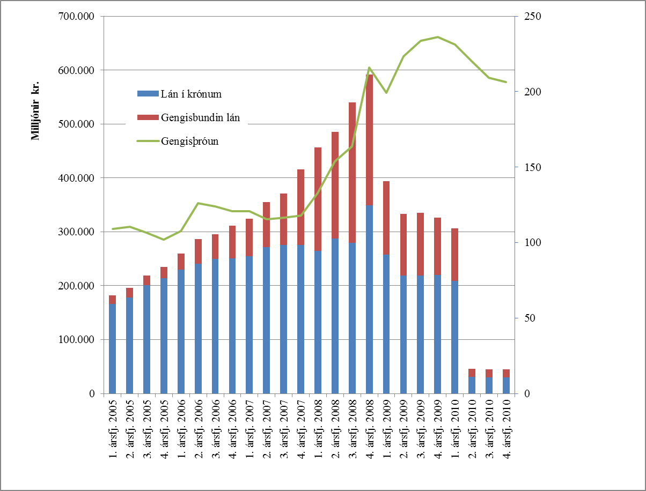
Dags. | Lán í krónum | Gengisbundin lán | Hlutfall gengisbundinna lána af heildarútlánum | Gengisþróun
1. ársfj. 2005 | 165,760.7 | 16,629.5 | 9.12% | 109.2
2. ársfj. 2005 | 177,684.8 | 18,598.2 | 9.48% | 110.3
3. ársfj. 2005 | 200,857.6 | 17,623.5 | 8.07% | 106.6
4. ársfj. 2005 | 213,850.9 | 20,506.9 | 8.75% | 101.8
1. ársfj. 2006 | 229,279.3 | 30,724.0 | 11.82% | 107.5
2. ársfj. 2006 | 240,208.6 | 46,523.5 | 16.23% | 126.1
3. ársfj. 2006 | 249,280.8 | 45,920.6 | 15.56% | 124.1
4. ársfj. 2006 | 250,190.2 | 61,530.3 | 19.74% | 120.9
1. ársfj. 2007 | 255,017.9 | 68,967.0 | 21.29% | 120.8
2. ársfj. 2007 | 271,797.5 | 83,250.3 | 23.45% | 115.5
3. ársfj. 2007 | 275,956.6 | 95,062.4 | 25.62% | 116.5
4. ársfj. 2007 | 275,184.6 | 140,783.5 | 33.84% | 117.8
1. ársfj. 2008 | 264,617.8 | 192,244.7 | 42.08% | 132.8
2. ársfj. 2008 | 287,672.7 | 198,083.6 | 40.78% | 153.9
3. ársfj. 2008 | 279,088.3 | 260,685.7 | 48.30% | 163.6
4. ársfj. 2008 | 349,536.0 | 242,270.6 | 40.94% | 216.1
1. ársfj. 2009 | 257,221.8 | 137,064.3 | 34.76% | 199.4
2. ársfj. 2009 | 219,162.3 | 114,261.0 | 34.27% | 223.5
3. ársfj. 2009 | 218,810.0 | 115,919.0 | 34.63% | 233.6
4. ársfj. 2009 | 219,405.0 | 106,765.0 | 32.73% | 236.2
1. ársfj. 2010 | 209,256.0 | 96,684.0 | 31.60% | 231.1
2. ársfj. 2010 | 30,633.0 | 15,503.0 | 33.60% | 220.0
3. ársfj. 2010 | 30,192.0 | 14,770.0 | 32.85% | 209.1
4. ársfj. 2010 | 30,100.0 | 14,920.0 | 33.14% | 206.3

K9_M3
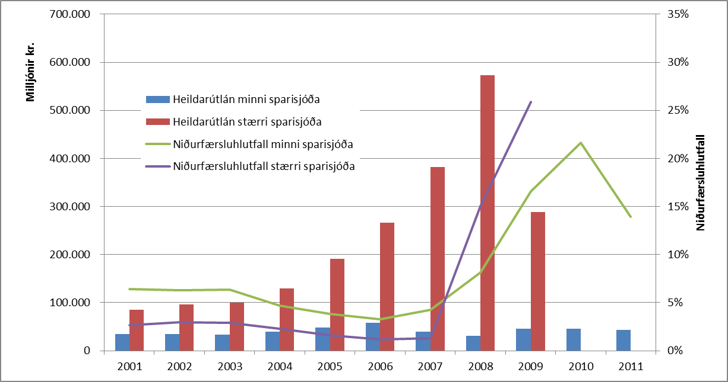
 | Skýrsla rannsóknarnefndar Alþingis um aðdraganda og orsakir erfiðleika og falls sparisjóðanna
 | 9. kafli - Útlán sparisjóðanna
 | Mynd 3
Fyrirsögn | Heildarútlán og niðurfærsluhlutfall minni og stærri sparisjóða í árslok 2001–2011.
Undirfyrirsögn
Neðanmál
Vinstri ás | Milljónir kr.
Hægri ás | %
Heimild | Ársreikningar sparisjóðanna 2001–2011.
Ath.
Dags. | Staða afskriftareiknings í árslok - minni sparisjóðir | Niðurfærsluhlutfall minni sparisjóða | Útlán til viðskiptavina - minni sparisjóðir | Heildarútlán minni sparisjóða | Staða afskriftareiknings í árslok - stærri sparisjóðir | Niðurfærsluhlutfall stærri sparisjóða | Útlán til viðskiptavina - stærri sparisjóðir | Heildarútlán stærri sparisjóða
2001 | 2,251.7 | 6.4% | 32,788.1 | 35,039.8 | 2,250.9 | 2.7% | 82,407.9 | 84,658.9
2002 | 2,175.6 | 6.3% | 32,491.8 | 34,667.4 | 2,834.8 | 3.0% | 92,816.3 | 95,651.1
2003 | 2,084.7 | 6.3% | 30,790.1 | 32,874.8 | 2,905.4 | 2.9% | 97,219.2 | 100,124.6
2004 | 1,829.7 | 4.7% | 37,065.1 | 38,894.8 | 2,984.2 | 2.3% | 126,828.0 | 129,812.2
2005 | 1,834.4 | 3.8% | 46,112.7 | 47,947.1 | 3,052.2 | 1.6% | 187,791.5 | 190,843.6
2006 | 1,915.4 | 3.3% | 56,440.0 | 58,355.4 | 3,162.2 | 1.2% | 262,519.5 | 265,681.7
2007 | 1,659.9 | 4.2% | 37,478.4 | 39,138.3 | 4,886.2 | 1.3% | 376,503.0 | 381,389.2
2008 | 2,536.8 | 8.1% | 28,668.9 | 31,205.7 | 86,094.6 | 15.0% | 486,431.7 | 572,526.3
2009 | 7,527.3 | 16.6% | 37,929.0 | 45,456.3 | 74,459.1 | 25.9% | 213,525.2 | 287,984.2
2010 | 9,879.7 | 21.7% | 35,744.8 | 45,624.5 | 0 | 0 | 0 | 0
2011 | 5,963.2 | 13.9% | 36,870.5 | 42,833.7 | 0 | 0 | 0 | 0

